Urbano
ALCALDIA MUNICIPAL DE PITALITO- HUILA
RENDICIÓN DE CUENTAS - 2017
Plan de Desarrollo municipal "Somos Pitalito territorio Ideal"

SECTOR PDM:CULTURA | EVIDENCIA FOTOGRAFICA Y/O MATERIAL PROBATORIO

META PRODUCTO
Realizar 6 reuniones del Consejo Municipal de Cultura del municipio de Pitalito al año
DESCRIPCIÓN DE LA ACTIVIDAD REALIZADA
El Consejo se reune permanentemente
FECHA DE REALIZACION DE LA ACTIVIDAD
se han realizado 7 reuniones el 17 de enero, 7 de febrero, 28 de febrero 28 de marzo y 25 de abril, 26 de julio y 4 de octubre
RECURSOS INVERTIDOS
0
MEDICION COSTO BENEFICIO

% CUMPLIMIENTO DE LA META PRODUCTO
100%

SECTOR PDM:CULTURA | EVIDENCIA FOTOGRAFICA Y/O MATERIAL PROBATORIO

META PRODUCTO | 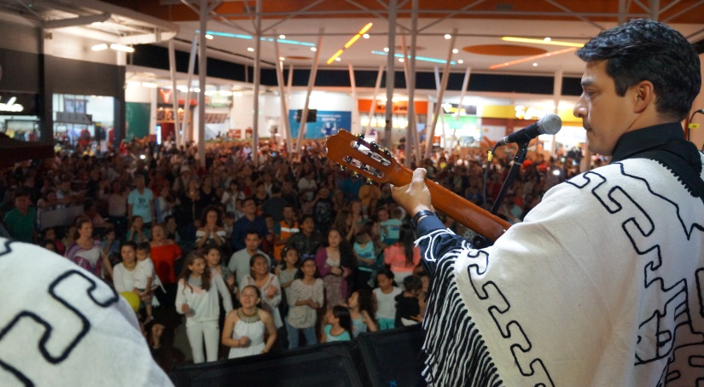 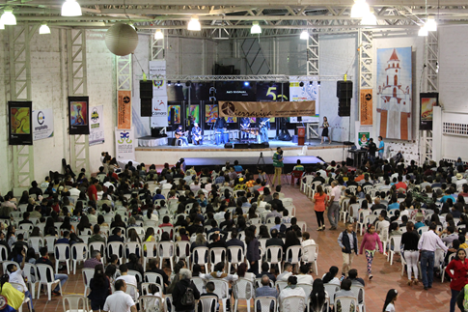
Apoyar 8 organizaciones culturales por año durante el cuatrienio
DESCRIPCIÓN DE LA ACTIVIDAD REALIZADA
Fundación Huellas, se le apoyo con la realización de la semana de la literatura, FUCAH con el Concurso Nacional de Musica "Tradicion", Casa de la Cultura Bruselas, Corporación batuta, Son del Huila,Fundación Cultural Tierraviva se apoyó el Festival de Musicas Tradicionales Recuerdas, Alma Huilense, Asociación taller casa teatro, Asociación Grupo Libertad.
FECHA DE REALIZACION DE LA ACTIVIDAD
Abril, mayo, octubre
RECURSOS INVERTIDOS
$64,650,000
MEDICION COSTO BENEFICIO

% CUMPLIMIENTO DE LA META PRODUCTO
100%

SECTOR PDM: CULTURA | EVIDENCIA FOTOGRAFICA Y/O MATERIAL PROBATORIO

META PRODUCTO | 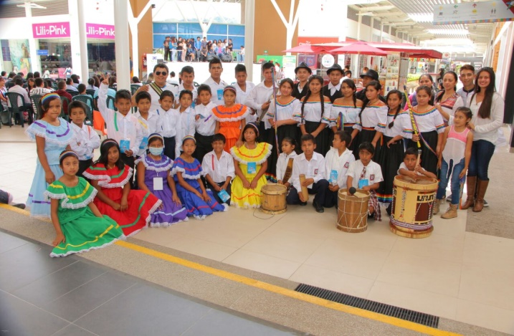
Lograr que 10 escuelas de formación artística estén en funcionamiento cada año
DESCRIPCIÓN DE LA ACTIVIDAD REALIZADA
Contamos con 10 escuelas en funcionamiento 2 de danza, 6 de musica en diferentes modalidades y 2 de teatro
FECHA DE REALIZACION DE LA ACTIVIDAD
Del 1 de feb al 31 de diciembre
RECURSOS INVERTIDOS
$152,020,000
MEDICION COSTO BENEFICIO
1000 niños atendidos
% CUMPLIMIENTO DE LA META PRODUCTO
100%

SECTOR PDM: CULTURA | EVIDENCIA FOTOGRAFICA Y/O MATERIAL PROBATORIO

META PRODUCTO | 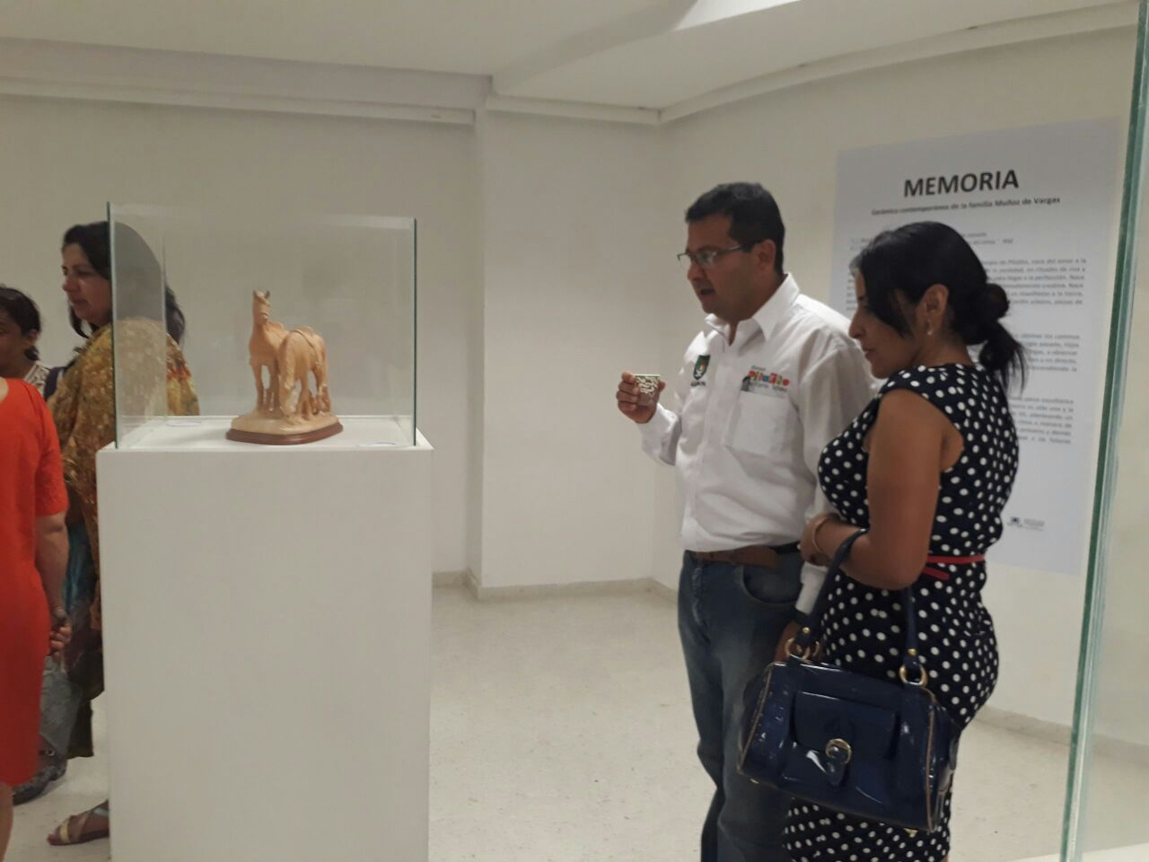
Otorgar 1 apoyo interinstitucional al sector artesanal cada año
DESCRIPCIÓN DE LA ACTIVIDAD REALIZADA
Exposición de las obras en Ceramica de la Familia Vargas Muñoz
FECHA DE REALIZACION DE LA ACTIVIDAD
Del 2 al 7 de octubre de 2017
RECURSOS INVERTIDOS
$2,500,000
MEDICION COSTO BENEFICIO
8 organizaciones beneficiadas
% CUMPLIMIENTO DE LA META PRODUCTO
100%

SECTOR PDM:CULTURA | EVIDENCIA FOTOGRAFICA Y/O MATERIAL PROBATORIO

META PRODUCTO | 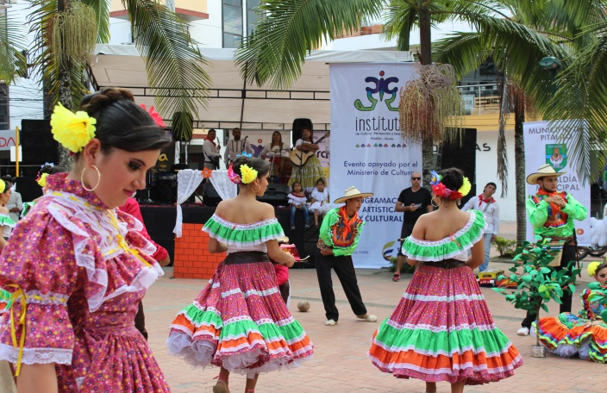
Realizar 100 actividades culturales en el cuatrienio en el municipio de Pitalito
DESCRIPCIÓN DE LA ACTIVIDAD REALIZADA
San Pedro 83 Actividades, Semana de la literatura 8, Actividades convenio 1517 del ministerio 23, Festival cultural 28 TOTAL ACTIVIDADES REALIZADAS: 142
FECHA DE REALIZACION DE LA ACTIVIDAD
Marzo a octubre
RECURSOS INVERTIDOS
$27,700,000
MEDICION COSTO BENEFICIO
Toda la población Beneficiada
% CUMPLIMIENTO DE LA META PRODUCTO
100%

SECTOR PDM: CULTURA | EVIDENCIA FOTOGRAFICA Y/O MATERIAL PROBATORIO

META PRODUCTO
Realizar 3 (Tres) eventos con contenido cultural de alto impacto, con la participación activa del consejo municipal de cultura cada año.
DESCRIPCIÓN DE LA ACTIVIDAD REALIZADA
56 Festival Folclorico Laboyano y 24 Reinado Surcolombiano de Indtegración, XVIII Festival Cultural Laboyano
FECHA DE REALIZACION DE LA ACTIVIDAD
Junio, julio y octubre
RECURSOS INVERTIDOS
$590,200,000
MEDICION COSTO BENEFICIO
Toda la población beneficiada
% CUMPLIMIENTO DE LA META PRODUCTO
100%

SECTOR PDM: CULTURA | EVIDENCIA FOTOGRAFICA Y/O MATERIAL PROBATORIO
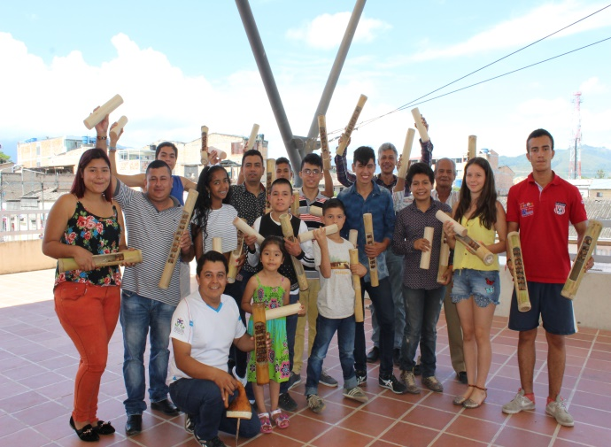
META PRODUCTO
Dotar 10 (Diez) escuelas de formación artística en el cuatrienio
DESCRIPCIÓN DE LA ACTIVIDAD REALIZADA
Se dotaron 9 escuelas de Formación Artistica con trajes e instrumentos
FECHA DE REALIZACION DE LA ACTIVIDAD
2017-08-15
RECURSOS INVERTIDOS
$42,061,411
MEDICION COSTO BENEFICIO
1000
% CUMPLIMIENTO DE LA META PRODUCTO
100%

SECTOR PDM:CULTURA | EVIDENCIA FOTOGRAFICA Y/O MATERIAL PROBATORIO

META PRODUCTO
Capacitar a 9 bibliotecarios rurales cada año
DESCRIPCIÓN DE LA ACTIVIDAD REALIZADA
A traves del Contrato No. 053 se capacitaron permanentemente los Bibliotecarios Rurales
FECHA DE REALIZACION DE LA ACTIVIDAD
17 de agosto al 11 de diciembre
RECURSOS INVERTIDOS
$5,000,000
MEDICION COSTO BENEFICIO
9 Bibliotecarios
% CUMPLIMIENTO DE LA META PRODUCTO
100%

SECTOR PDM:CULTURA | EVIDENCIA FOTOGRAFICA Y/O MATERIAL PROBATORIO

META PRODUCTO | 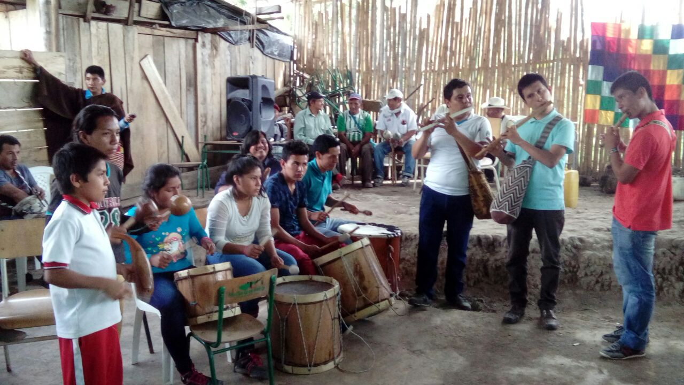
Fortalecer 2 escuelas de formación artística con enfoque diferencial cada año
DESCRIPCIÓN DE LA ACTIVIDAD REALIZADA
Se atiende a traves de escuelas de formación artistica los Cabildos INTILLAGTA corregimiento de Bruselas Cabildo RUMIYACO vereda criollo Cabildo El Rosal vereda Monte Bonito
FECHA DE REALIZACION DE LA ACTIVIDAD
Del 1 de feb al 31 de diciembre
RECURSOS INVERTIDOS
0
MEDICION COSTO BENEFICIO
$15,500,000
% CUMPLIMIENTO DE LA META PRODUCTO
100%

